2.3
2.3.- Representación gráfica del porcentaje de gestión final de Residuos de Construcción y Demolición.
C. A. Euskadi. 2009-2020.

Unidades: toneladas
 | 2009 | 2010 | 2011 | 2012 | 2013 | 2014 | 2015 | 2016 | 2017 | 2018 | 2019 | 2020
Reciclaje | 42% |  |  | 42% | 54% |  | 59% | 63% | 62% | 74% | 79% | 78%
Eliminación en vertedero | 18% |  |  | 12% | 15% |  | 19% | 12% | 12% | 13% | 16% | 12%
Gestión desconocida | 40% |  |  | 46% | 32% |  | 22% | 25% | 26% | 13% | 5% | 10%
Total | 1,382,314 | : | : | 1,083,273 | 1,025,343 | : | 1,011,296 | 1,261,661 | 1,397,163 | 1,399,460 | 1,298,374 | 1,201,776

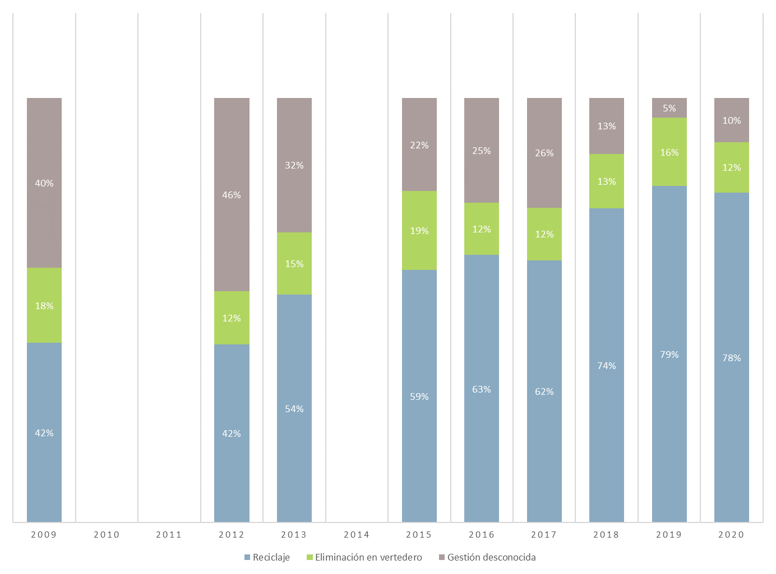

(:) Dato no disponible
Fuente: Departamento de Desarrollo Económico, Sostenibilidad y Medio Ambiente. Estadística de Residuos de Construcción y Demolición de la C.A. de Euskadi.
http://www.ingurumena.ejgv.euskadi.eus/r49-20698/es/

